プログラムデータ
団体戦用プログラムデータ
男子・女子 | 0 |  |  | 0 |  |  |  | 地区 | 0 | 位
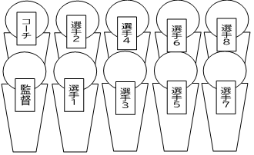 |  | 監督 | 0 |  |  |  | ｺｰﾁ | 0
 |  | 1 | 0 |  | 0 | 年 | 5 | 0 |  | 0 | 年
 |  | 2 | 0 |  | 0 | 年 | 6 | 0 |  | 0 | 年
写真貼り付け
 |  | 3 | 0 |  | 0 | 年 | 7 | 0 |  | 0 | 年
 |  | 4 | 0 |  | 0 | 年 | 8 | 0 |  | 0 | 年
チーム紹介をここに打ち込んでください。

 | 黄色のセルに、参加校で打ち込んだり写真を貼り付けてください。 性別のところは、男子・女子の該当する方を残してください。 その他のセルは、申込書に入力したものが反映されます。 データ作成後、このファイルに ○○中学校（男子・女子） というファイル名をつけ yuki.softtennis@yahoo.com までメールに添付し送付すること。

